TRACCIA
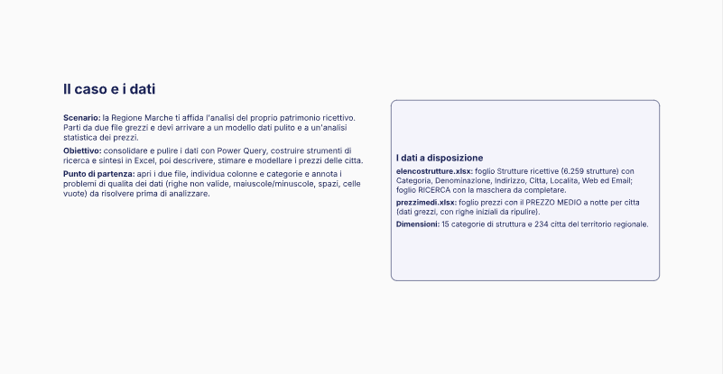
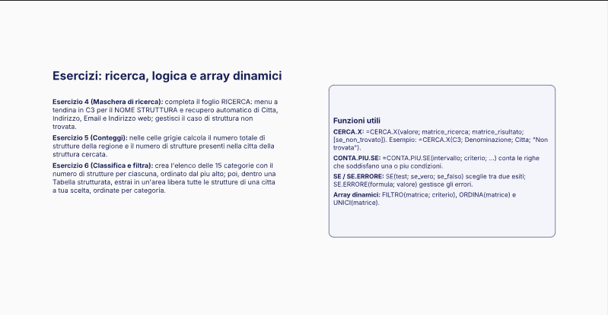
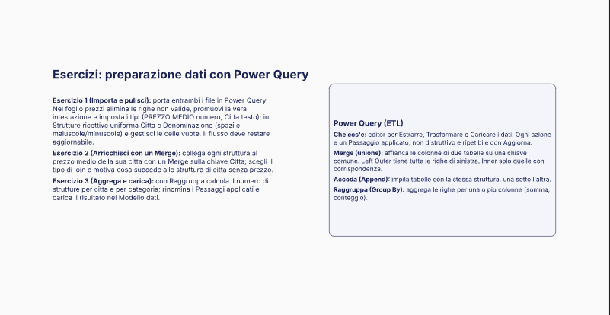

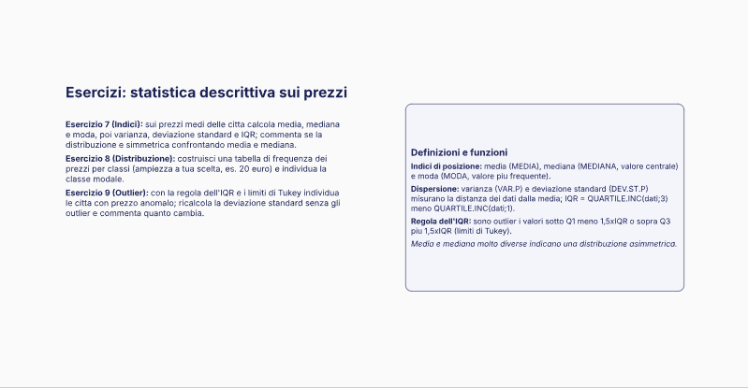
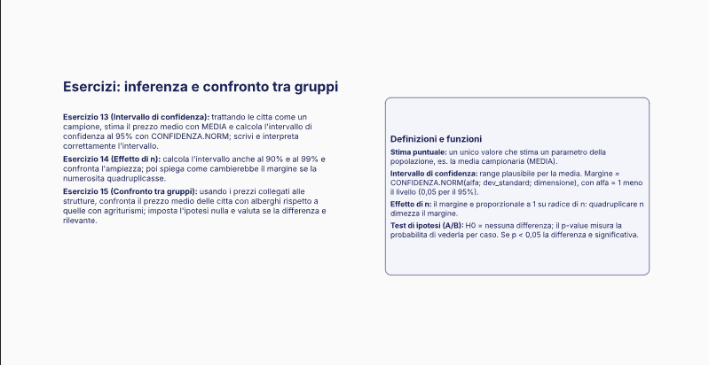
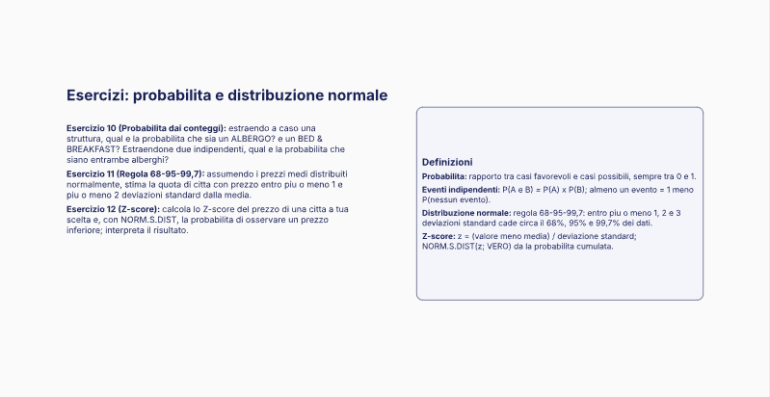

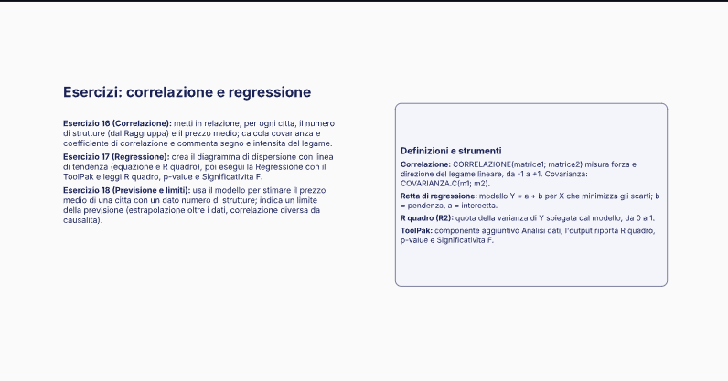

ES 11
45 | 45
65 | 56
85 | 50
105 | 39
125 | 44
Città | Prezzo Medio
Gagliole | 30 | Media | 73.5 | Mediana | 73.5
Montefano | 30
Penna San Giovanni | 30 | Moda | 75 | Varianza | 754.06196581
Urbino | 31 |  | 78
Castelsantangelo Sul Nera | 31
Arquata Del Tronto | 31 | Dev. Stnd | 27.460188743 | IQR | 46.75
Carassai | 31
Macerata Feltria | 32 |  |  | Tabella di frequenza |  |  |  | Classe modale | 46-65
Osimo | 32 | Prezzo Min. | 30 | Val. Min. | Val. Max | Frequenza
Castelraimondo | 32 | Prezzo Max | 120 | 25 | 45 | 45
Fiastra | 32 |  |  | 46 | 65 | 56
Sant'Angelo In Vado | 33 |  |  | 66 | 85 | 50
Maiolati Spontini | 33 |  |  | 86 | 105 | 39
Caldarola | 33 |  |  | 106 | 125 | 44
Spinetoli | 33
Montefortino | 33
Serrungarina | 34 | CALCOLO OUTLIER |  | Regola 68-95-99,7 |  |  | SE I PREZZI FOSSERO DISTRIBUITI NORMALMENTE IL 68% DELLE STRUTTURE AVRA' COME PREZZO MEDIO TRA I 46 E 100€
Ancona | 34 | Q1 | 50.25 | Media - 1 Dev Std |  | 46.039811257
Falconara Marittima | 34 | Q3 | 97 | Media + 1 Dev Std |  | 100.96018874
Ripatransone | 34 | IQR | 46.75
Pergola | 35 |  |  | Media - 2 Dev Std |  | 18.579622514 | SE I PREZZI FOSSERO DISTRIBUITI NORMALMENTE IL 95% DELLE STRUT. AVRA' COME PREZZO MEDIO TRA I 18 E 128 €
Montecosaro | 35 | LIM INF | -19.875 | Media + 2 Dev Std |  | 128.42037749
Cartoceto | 36 | LIM SUP | 167.125
Lunano | 36
Visso | 36
Castelfidardo | 37
Montemarciano | 37
Sassocorvaro | 38
Poggio San Marcello | 38
Urbisaglia | 38
Mombaroccio | 39
Piagge | 39
Vallefoglia | 39
Cupramontana | 39
Pollenza | 39
Fabriano | 40
Civitanova Marche | 40
Monsano | 41
Bolognola | 42
Fermo | 42
Camerano | 43
Monte Urano | 43
Belforte Del Chienti | 44
Palmiano | 44
Castignano | 45
Isola Del Piano | 46
Montecalvo In Foglia | 46
Morrovalle | 46
Ripe San Ginesio | 46
Magliano Di Tenna | 47
Monteciccardo | 48
Belforte All'Isauro | 49
Montelabbate | 49
Arcevia | 49
Staffolo | 49
Montelupone | 49
Sirolo | 50
Appignano | 50
Torre San Patrizio | 50
Montecopiolo | 51
Serra San Quirico | 51
Grottazzolina | 51
Frontino | 52
Belvedere Ostrense | 52
Chiaravalle | 52
Monteprandone | 52
Macerata | 53
Pieve Torina | 53
Ortezzano | 53
Sassoferrato | 54
Serra De' Conti | 54
Offida | 54
Sant'Elpidio A Mare | 54
Camerata Picena | 55
Saltara | 56
Sant'Ippolito | 56
Force | 56
San Paolo Di Jesi | 57
Matelica | 57
Montefalcone Appennino | 57
Borgo Pace | 58
Piandimeleto | 58
Montecarotto | 58
Monte San Martino | 58
Ostra Vetere | 59
Senigallia | 59
Monte San Giusto | 59
Filottrano | 60
Montefelcino | 61
San Marcello | 61
Acquaviva Picena | 61
Serrapetrona | 62
Monte Giberto | 62
Treia | 63
Cagli | 64
Mondolfo | 64
Serravalle Di Chienti | 64
Pedaso | 64
Castelleone Di Suasa | 65
Offagna | 65
Comunanza | 65
Fossombrone | 66
Serra Sant'Abbondio | 66
Pioraco | 66
Tolentino | 66
Montalto Delle Marche | 67
Monte Roberto | 68
Moresco | 68
Montecassiano | 69
Porto Recanati | 69
Sefro | 69
Porto San Giorgio | 70
San Giorgio Di Pesaro | 71
Altidona | 71
Urbania | 72
Corridonia | 72
Mergo | 73
Monte San Vito | 74
Rotella | 74
Porto Sant'Elpidio | 74
Acqualagna | 75
Frontone | 75
Corinaldo | 75
Santa Maria Nuova | 75
Ussita | 75
Belmonte Piceno | 75
Cessapalombo | 76
Cingoli | 76
Monsampolo Del Tronto | 76
Apecchio | 77
Monte Cerignone | 78
Petriano | 78
San Costanzo | 78
Castelplanio | 78
Sarnano | 78
Monterubbiano | 78
Rosora | 79
Massignano | 79
Folignano | 80
Monte Vidon Combatte | 80
Agugliano | 81
Loreto | 81
Montappone | 81
Montefiore Dell'Aso | 82
Montegiorgio | 82
Barchi | 83
Servigliano | 83
Amandola | 84
Mercatello Sul Metauro | 85
Orciano Di Pesaro | 85
San Benedetto Del Tronto | 85
Pesaro | 86
Appignano Del Tronto | 86
Gradara | 87
Numana | 87
Grottammare | 87
Maltignano | 87
Fermignano | 88
Camerino | 88
Muccia | 89
Sassofeltrio | 90
Cossignano | 90
Petritoli | 90
Esanatoglia | 91
Montemonaco | 92
Auditore | 93
Genga | 93
Recanati | 93
Monte Vidon Corrado | 93
Castel Di Lama | 94
Montegranaro | 94
San Lorenzo In Campo | 95
Falerone | 95
Castorano | 96
Fiuminata | 97
Mogliano | 97
Acquasanta Terme | 98
Apiro | 100
Ascoli Piceno | 100
Ostra | 101
Montegallo | 101
Montottone | 101
Cupra Marittima | 102
Tavoleto | 103
Colmurano | 103
Petriolo | 103
San Ginesio | 103
Sant'Angelo In Pontano | 104
Colli Del Tronto | 104
Ponzano Di Fermo | 105
Cantiano | 106
Gualdo | 106
Potenza Picena | 106
Francavilla D'Ete | 106
Monte Grimano Terme | 107
Castelbellino | 108
Loro Piceno | 108
Monte Cavallo | 108
Lapedona | 108
Peglio | 109
Campofilone | 109
Monteleone Di Fermo | 109
Venarotta | 110
Rapagnano | 110
Roccafluvione | 111
Massa Fermana | 111
Gabicce Mare | 112
Montelparo | 112
Santa Vittoria In Matenano | 112
Monsampietro Morico | 113
Monte Rinaldo | 113
Smerillo | 113
Poggio San Vicino | 114
Monte San Pietrangeli | 114
Cerreto D'Esi | 115
Trecastelli | 115
San Severino Marche | 115
Mondavio | 116
Morro D'Alba | 116
Camporotondo Di Fiastrone | 116
Piobbico | 117
Pievebovigliana | 117
Carpegna | 118
Fiordimonte | 118
Fratte Rosa | 119
Monte Porzio | 119
Pietrarubbia | 119
Polverigi | 119
Montedinove | 119
Fano | 120
Mercatino Conca | 120
Montemaggiore Al Metauro | 120
Tavullia | 120
Jesi | 120

ES 12
Città | Prezzo Medio
Gagliole | 30 | Media | 73.5 | Mediana | 73.5 |  | Classe modale | 46-65
Montefano | 30 |  |  |  |  |  |  |  |  | Seleziona la città dal menù a terndina per calcolare Z-Score
Penna San Giovanni | 30 | Moda | 75 | Varianza | 754.06196581
Urbino | 31 |  | 78 |  |  |  |  |  |  | Serrungarina | 34
Castelsantangelo Sul Nera | 31
Arquata Del Tronto | 31 | Dev. Stnd | 27.460188743 | IQR | 46.75
Carassai | 31 |  |  |  |  |  |  |  |  | Calcolo Z-Score
Macerata Feltria | 32 |  |  | Tabella di frequenza |  |  |  |  |  | -1.4384460489 | 7.52%
Osimo | 32 | Prezzo Min. | 30 | Val. Min. | Val. Max | Frequenza
Castelraimondo | 32 | Prezzo Max | 120 | 25 | 45 | 45 |  |  | Serrungarina ha un prezzo medio di 34 €, con Z-score pari a −1,44: si colloca 1,44 deviazioni standard sotto la media del campione. La probabilità cumulata è 0,0752, quindi solo il 7,5% circa delle città presenta un prezzo medio inferiore. Serrungarina risulta pertanto una località economica, nella fascia bassa della distribuzione.
Fiastra | 32 |  |  | 46 | 65 | 56
Sant'Angelo In Vado | 33 |  |  | 66 | 85 | 50
Maiolati Spontini | 33 |  |  | 86 | 105 | 39
Caldarola | 33 |  |  | 106 | 125 | 44
Spinetoli | 33
Montefortino | 33
Serrungarina | 34 | CALCOLO OUTLIER |  | Regola 68-95-99,7
Ancona | 34 | Q1 | 50.25 | Media - 1 Dev Std |  | 46.039811257
Falconara Marittima | 34 | Q3 | 97 | Media + 1 Dev Std |  | 100.96018874
Ripatransone | 34 | IQR | 46.75
Pergola | 35 |  |  | Media - 2 Dev Std |  | 18.579622514
Montecosaro | 35 | LIM INF | -19.875 | Media + 2 Dev Std |  | 128.42037749
Cartoceto | 36 | LIM SUP | 167.125
Lunano | 36
Visso | 36
Castelfidardo | 37
Distribuzione
45 | 45
65 | 56
85 | 50
105 | 39
125 | 44
Montemarciano | 37
Sassocorvaro | 38
Poggio San Marcello | 38
Urbisaglia | 38
Mombaroccio | 39
Piagge | 39
Vallefoglia | 39
Cupramontana | 39
Pollenza | 39
Fabriano | 40
Civitanova Marche | 40
Monsano | 41
Bolognola | 42
Fermo | 42
Camerano | 43
Monte Urano | 43
Belforte Del Chienti | 44
Palmiano | 44
Castignano | 45
Isola Del Piano | 46
Montecalvo In Foglia | 46
Morrovalle | 46
Ripe San Ginesio | 46
Magliano Di Tenna | 47
Monteciccardo | 48
Belforte All'Isauro | 49
Montelabbate | 49
Arcevia | 49
Staffolo | 49
Montelupone | 49
Sirolo | 50
Appignano | 50
Torre San Patrizio | 50
Montecopiolo | 51
Serra San Quirico | 51
Grottazzolina | 51
Frontino | 52
Belvedere Ostrense | 52
Chiaravalle | 52
Monteprandone | 52
Macerata | 53
Pieve Torina | 53
Ortezzano | 53
Sassoferrato | 54
Serra De' Conti | 54
Offida | 54
Sant'Elpidio A Mare | 54
Camerata Picena | 55
Saltara | 56
Sant'Ippolito | 56
Force | 56
San Paolo Di Jesi | 57
Matelica | 57
Montefalcone Appennino | 57
Borgo Pace | 58
Piandimeleto | 58
Montecarotto | 58
Monte San Martino | 58
Ostra Vetere | 59
Senigallia | 59
Monte San Giusto | 59
Filottrano | 60
Montefelcino | 61
San Marcello | 61
Acquaviva Picena | 61
Serrapetrona | 62
Monte Giberto | 62
Treia | 63
Cagli | 64
Mondolfo | 64
Serravalle Di Chienti | 64
Pedaso | 64
Castelleone Di Suasa | 65
Offagna | 65
Comunanza | 65
Fossombrone | 66
Serra Sant'Abbondio | 66
Pioraco | 66
Tolentino | 66
Montalto Delle Marche | 67
Monte Roberto | 68
Moresco | 68
Montecassiano | 69
Porto Recanati | 69
Sefro | 69
Porto San Giorgio | 70
San Giorgio Di Pesaro | 71
Altidona | 71
Urbania | 72
Corridonia | 72
Mergo | 73
Monte San Vito | 74
Rotella | 74
Porto Sant'Elpidio | 74
Acqualagna | 75
Frontone | 75
Corinaldo | 75
Santa Maria Nuova | 75
Ussita | 75
Belmonte Piceno | 75
Cessapalombo | 76
Cingoli | 76
Monsampolo Del Tronto | 76
Apecchio | 77
Monte Cerignone | 78
Petriano | 78
San Costanzo | 78
Castelplanio | 78
Sarnano | 78
Monterubbiano | 78
Rosora | 79
Massignano | 79
Folignano | 80
Monte Vidon Combatte | 80
Agugliano | 81
Loreto | 81
Montappone | 81
Montefiore Dell'Aso | 82
Montegiorgio | 82
Barchi | 83
Servigliano | 83
Amandola | 84
Mercatello Sul Metauro | 85
Orciano Di Pesaro | 85
San Benedetto Del Tronto | 85
Pesaro | 86
Appignano Del Tronto | 86
Gradara | 87
Numana | 87
Grottammare | 87
Maltignano | 87
Fermignano | 88
Camerino | 88
Muccia | 89
Sassofeltrio | 90
Cossignano | 90
Petritoli | 90
Esanatoglia | 91
Montemonaco | 92
Auditore | 93
Genga | 93
Recanati | 93
Monte Vidon Corrado | 93
Castel Di Lama | 94
Montegranaro | 94
San Lorenzo In Campo | 95
Falerone | 95
Castorano | 96
Fiuminata | 97
Mogliano | 97
Acquasanta Terme | 98
Apiro | 100
Ascoli Piceno | 100
Ostra | 101
Montegallo | 101
Montottone | 101
Cupra Marittima | 102
Tavoleto | 103
Colmurano | 103
Petriolo | 103
San Ginesio | 103
Sant'Angelo In Pontano | 104
Colli Del Tronto | 104
Ponzano Di Fermo | 105
Cantiano | 106
Gualdo | 106
Potenza Picena | 106
Francavilla D'Ete | 106
Monte Grimano Terme | 107
Castelbellino | 108
Loro Piceno | 108
Monte Cavallo | 108
Lapedona | 108
Peglio | 109
Campofilone | 109
Monteleone Di Fermo | 109
Venarotta | 110
Rapagnano | 110
Roccafluvione | 111
Massa Fermana | 111
Gabicce Mare | 112
Montelparo | 112
Santa Vittoria In Matenano | 112
Monsampietro Morico | 113
Monte Rinaldo | 113
Smerillo | 113
Poggio San Vicino | 114
Monte San Pietrangeli | 114
Cerreto D'Esi | 115
Trecastelli | 115
San Severino Marche | 115
Mondavio | 116
Morro D'Alba | 116
Camporotondo Di Fiastrone | 116
Piobbico | 117
Pievebovigliana | 117
Carpegna | 118
Fiordimonte | 118
Fratte Rosa | 119
Monte Porzio | 119
Pietrarubbia | 119
Polverigi | 119
Montedinove | 119
Fano | 120
Mercatino Conca | 120
Montemaggiore Al Metauro | 120
Tavullia | 120
Jesi | 120

